Análisis del Riesgo
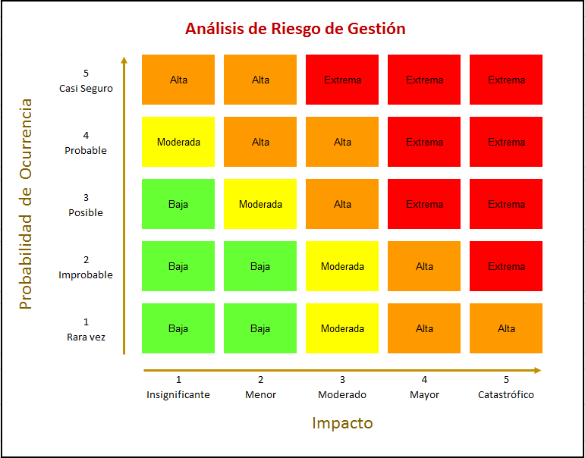
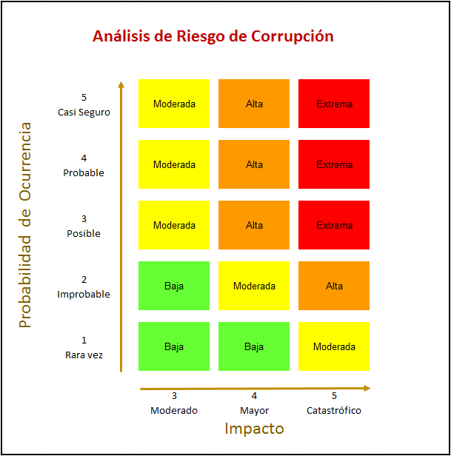
 |  | PROCEDIMIENTO GESTIÓN DEL RIESGO |  |  |  |  | Página 1 de 1
 |  |  |  |  |  |  | Código: MC-M01-F03
 |  | ANÁLISIS DEL RIESGO |  |  |  |  | Versión: 07
 |  |  |  |  |  |  | Fecha Aprobación: 06-06-2019
DESCRIPCIÓN
NOMBRE DEL PROCESO
OBJETIVO DEL PROCESO
Fecha de Actualización
No. | RIESGO DE GESTIÓN |  | Probabilidad |  | Impacto
 |  |  | Nivel | Descripción | Nivel | Descripción
1
2
3 | 0
4 | 0
5 | 0
6 | 0
No. | RIESGO DE CORRUPCIÓN |  | Probabilidad |  | Impacto
 |  |  | Nivel | Descripción | Nivel | Descripción
1
2 | 0
3 | 0
4 | 0
5 | 0
6 | 0
7 | 0
8 | 0
9 | 0
10 | 0

TABLA DE PROBABILIDAD RIESGOS DE GESTIÓN Y DE CORRUPCIÓN
Nivel |  | Según Frecuencia |  |  |  | Según Factibilidad
1 | Rara Vez | El evento no se ha presentado en los últimos 5 años. |  |  |  | El evento puede ocurrir solo en circunstancias excepcionales.
2 | Improbable | El evento se presentó al menos1 vez en los últimos 5 años |  |  |  | El evento puede ocurrir en algún momento.
3 | Posible | El evento se presentó al menos 1 vez los últimos 2 años |  |  |  | El evento podría ocurrir en algún momento.
4 | Probable | El evento se presentó 1 vez en el último año |  |  |  | Es viable que el evento ocurra en la mayoría de las circunstancias
5 | Casi Seguro | El evento se presentó más de 1 vez al año. |  |  |  | Se espera que el evento ocurra en la mayoría de las circunstancias.

TABLA DE IMPACTO RIESGOS DE GESTIÓN
Nivel |  | Cuantitativo |  |  |  | Cualitativo
1 | Insignificante | Impacto que afecte la ejecución presupuestal en un valor ≤0,5% - Pérdida de cobertura en la prestación de los servicios de la entidad ≤1%. - Pago de indemnizaciones a terceros por acciones legales que pueden afectar el presupuesto total de la entidad en un valor ≤0,5% - Pago de sanciones económicas por incumplimiento en la normatividad aplicable ante un ente regulador, las cuales afectan en un valor ≤0,5%del presupuesto general de la entidad. |  |  |  | No hay interrupción de las operaciones de la entidad. - No se generan sanciones económicas o administrativas. - No se afecta la imagen institucional de forma significativa.
2 | Menor | Impacto que afecte la ejecución presupuestal en un valor ≤1% - Pérdida de cobertura en la prestación de los servicios de la entidad ≤5%. - Pago de indemnizaciones a terceros por acciones legales que pueden afectar el presupuesto total de la entidad en un valor ≤1% - Pago de sanciones económicas por incumplimiento en la normatividad aplicable ante un ente regulador, las cuales afectan en un valor ≤1%del presupuesto general de la entidad. |  |  |  | Interrupción de las operaciones de la Entidad por algunas horas. - Reclamaciones o quejas de los usuarios que implican investigaciones internas disciplinarias. - Imagen institucional afectada localmente por retrasos en la prestación del servicio a los usuarios o ciudadanos.
3 | Moderado | Impacto que afecte la ejecución presupuestal en un valor ≥5% - Pérdida de cobertura en la prestación de los servicios de la entidad ≥10%. - Pago de indemnizaciones a terceros por acciones legales que pueden afectar el presupuesto total de la entidad en un valor ≥5% - Pago de sanciones económicas por incumplimiento en la normatividad aplicable ante un ente regulador, las cuales afectan en un valor ≥5% del presupuesto general de la entidad |  |  |  | Interrupción de las operaciones de la Entidad por un (1) día. - Reclamaciones o quejas de los usuarios que podrían implicar una denuncia ante los entes reguladores o una demanda de largo alcance para la entidad. - Inoportunidad en la información ocasionando retrasos en la atención a los usuarios. - Reproceso de actividades y aumento de carga operativa. - Imagen institucional afectada en el orden nacional o regional por retrasos en la prestación del servicio a los usuarios o ciudadanos. - Investigaciones penales, fiscales o disciplinarias.
4 | Mayor | Impacto que afecte la ejecución presupuestal en un valor ≥20% - Pérdida de cobertura en la prestación de los servicios de la entidad ≥20%. - Pago de indemnizaciones a terceros por acciones legales que pueden afectar el presupuesto total de la entidad en un valor ≥20% - Pago de sanciones económicas por incumplimiento en la normatividad aplicable ante un ente regulador, las cuales afectan en un valor ≥20% del presupuesto general de la entidad. |  |  |  | Interrupción de las operaciones de la Entidad por más de dos (2) días. - Pérdida de información crítica que puede ser recuperada de forma parcial o incompleta. - Sanción por parte del ente de control u otro ente regulador. - Incumplimiento en las metas y objetivos institucionales afectando el cumplimiento en las metas de gobierno. - Imagen institucional afectada en el orden nacional o regional por incumplimientos en la prestación del servicio a los usuarios o ciudadanos.
5 | Catastrófico | Impacto que afecte la ejecución presupuestal en un valor ≥50% - Pérdida de cobertura en la prestación de los servicios de la entidad ≥50%. - Pago de indemnizaciones a terceros por acciones legales que pueden afectar el presupuesto total de la entidad en un valor ≥50% - Pago de sanciones económicas por incumplimiento en la normatividad aplicable ante un ente regulador, las cuales afectan en un valor ≥50% del presupuesto general de la entidad. |  |  |  | Interrupción de las operaciones de la Entidad por más de cinco (5) días. - Intervención por parte de un ente de control u otro ente regulador. - Pérdida de Información crítica para la entidad que no se puede recuperar. - Incumplimiento en las metas y objetivos institucionales afectando de forma grave la ejecución presupuestal. - Imagen institucional afectada en el orden nacional o regional por actos o hechos de corrupción comprobados

TABLA DE IMPACTO RIESGOS DE CORRUPCIÓN
Nivel |  | Descripción
3 | Moderado | Genera medianas consecuencias para la Institución. Afectación parcial al proceso y a la dependencia
4 | Mayor | Genera altas consecuencias para la Institución. Impacto negativo de la entidad.
5 | Catastrófico | Genera consecuencias desastrosas para la entidad. Consecuencias desastrosas para la entidad.

